使い方
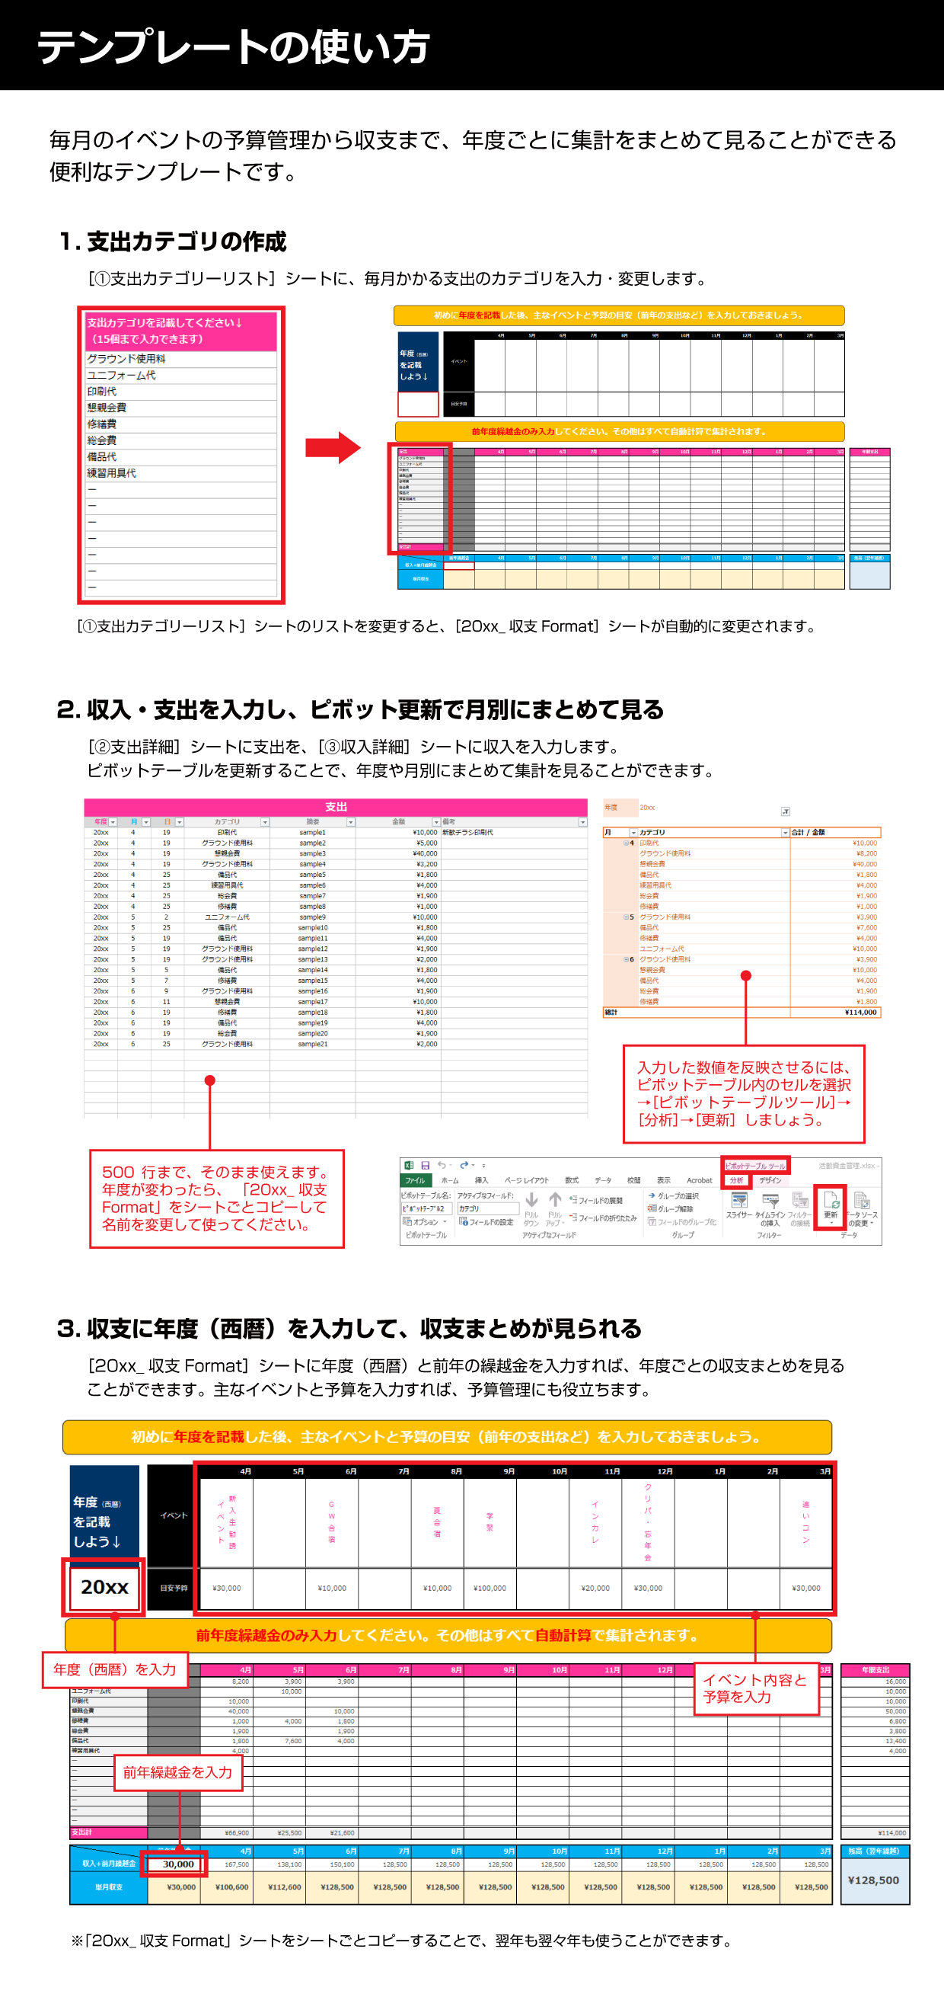

20xx_収支サンプル
初めに年度を記載した後、主なイベントと予算の目安（前年の支出など）を入力しておきましょう。

← 6月の収支です（現時点）
← 6月の収入＋5月の繰越金です
← 6月の支出合計です（現時点）
← 6月のカテゴリ別の支出です
自動で計算されるので
入力の必要はありません。
※ カテゴリー名を変更する時は
「カテゴリーリスト」で変更
← 6月のイベントです（予定）
← イベントの予算です（目安）
← 年度を西暦で記入しましょう
← 前年の繰越金を入力
 | イベント | 4月 | 5月 | 6月 | 7月 | 8月 | 9月 | 10月 | 11月 | 12月 | 1月 | 2月 | 3月
年度（西暦） を記載 しよう↓ |  | 新入生勧誘 イベント |  | GW合宿 |  | 夏合宿 | 学祭 |  | インカレ | クリパ・忘年会 |  |  | 追いコン
20xx | 目安予算 | ¥30,000 |  | ¥10,000 |  | ¥10,000 | ¥100,000 |  | ¥20,000 | ¥30,000 |  |  | ¥30,000

前年度繰越金のみ入力してください。その他はすべて自動計算で集計されます。

支出 |  | 4月 | 5月 | 6月 | 7月 | 8月 | 9月 | 10月 | 11月 | 12月 | 1月 | 2月 | 3月 | 年間支出
グラウンド使用料 | 0 | 8,200 | 3,900 | 3,900 | 0 | 0 | 0 | 0 | 0 | 0 | 0 | 0 | 0 | 16,000
ユニフォーム代 | 0 | 0 | 10,000 | 0 | 0 | 0 | 0 | 0 | 0 | 0 | 0 | 0 | 0 | 10,000
印刷代 | 0 | 10,000 | 0 | 0 | 0 | 0 | 0 | 0 | 0 | 0 | 0 | 0 | 0 | 10,000
懇親会費 | 0 | 40,000 | 0 | 10,000 | 0 | 0 | 0 | 0 | 0 | 0 | 0 | 0 | 0 | 50,000
修繕費 | 0 | 1,000 | 4,000 | 1,800 | 0 | 0 | 0 | 0 | 0 | 0 | 0 | 0 | 0 | 6,800
総会費 | 0 | 1,900 | 0 | 1,900 | 0 | 0 | 0 | 0 | 0 | 0 | 0 | 0 | 0 | 3,800
備品代 | 0 | 1,800 | 7,600 | 4,000 | 0 | 0 | 0 | 0 | 0 | 0 | 0 | 0 | 0 | 13,400
練習用具代 | 0 | 4,000 | 0 | 0 | 0 | 0 | 0 | 0 | 0 | 0 | 0 | 0 | 0 | 4,000
ー | 0 | 0 | 0 | 0 | 0 | 0 | 0 | 0 | 0 | 0 | 0 | 0 | 0 | 0
ー | 0 | 0 | 0 | 0 | 0 | 0 | 0 | 0 | 0 | 0 | 0 | 0 | 0 | 0
ー | 0 | 0 | 0 | 0 | 0 | 0 | 0 | 0 | 0 | 0 | 0 | 0 | 0 | 0
ー | 0 | 0 | 0 | 0 | 0 | 0 | 0 | 0 | 0 | 0 | 0 | 0 | 0 | 0
ー | 0 | 0 | 0 | 0 | 0 | 0 | 0 | 0 | 0 | 0 | 0 | 0 | 0 | 0
ー | 0 | 0 | 0 | 0 | 0 | 0 | 0 | 0 | 0 | 0 | 0 | 0 | 0 | 0
ー | 0 | 0 | 0 | 0 | 0 | 0 | 0 | 0 | 0 | 0 | 0 | 0 | 0 | 0
支出計 | ¥0 | ¥66,900 | ¥25,500 | ¥21,600 | ¥0 | ¥0 | ¥0 | ¥0 | ¥0 | ¥0 | ¥0 | ¥0 | ¥0 | ¥114,000

 | 前年繰越金 | 4月 | 5月 | 6月 | 7月 | 8月 | 9月 | 10月 | 11月 | 12月 | 1月 | 2月 | 3月 | 残高（翌年繰越）
収入+前月繰越金 | 30,000 | 167,500 | 138,100 | 150,100 | 128,500 | 128,500 | 128,500 | 128,500 | 128,500 | 128,500 | 128,500 | 128,500 | 128,500 | ¥128,500
単月収支 | ¥30,000 | ¥100,600 | ¥112,600 | ¥128,500 | ¥128,500 | ¥128,500 | ¥128,500 | ¥128,500 | ¥128,500 | ¥128,500 | ¥128,500 | ¥128,500 | ¥128,500

20xx_収支Format
初めに年度を記載した後、主なイベントと予算の目安（前年の支出など）を入力しておきましょう。

 | イベント | 4月 | 5月 | 6月 | 7月 | 8月 | 9月 | 10月 | 11月 | 12月 | 1月 | 2月 | 3月
年度（西暦） を記載 しよう↓
 | 目安予算

前年度繰越金のみ入力してください。その他はすべて自動計算で集計されます。

支出 |  | 4月 | 5月 | 6月 | 7月 | 8月 | 9月 | 10月 | 11月 | 12月 | 1月 | 2月 | 3月 | 年間支出
グラウンド使用料 | 0 | 0 | 0 | 0 | 0 | 0 | 0 | 0 | 0 | 0 | 0 | 0 | 0 | 0
ユニフォーム代 | 0 | 0 | 0 | 0 | 0 | 0 | 0 | 0 | 0 | 0 | 0 | 0 | 0 | 0
印刷代 | 0 | 0 | 0 | 0 | 0 | 0 | 0 | 0 | 0 | 0 | 0 | 0 | 0 | 0
懇親会費 | 0 | 0 | 0 | 0 | 0 | 0 | 0 | 0 | 0 | 0 | 0 | 0 | 0 | 0
修繕費 | 0 | 0 | 0 | 0 | 0 | 0 | 0 | 0 | 0 | 0 | 0 | 0 | 0 | 0
総会費 | 0 | 0 | 0 | 0 | 0 | 0 | 0 | 0 | 0 | 0 | 0 | 0 | 0 | 0
備品代 | 0 | 0 | 0 | 0 | 0 | 0 | 0 | 0 | 0 | 0 | 0 | 0 | 0 | 0
練習用具代 | 0 | 0 | 0 | 0 | 0 | 0 | 0 | 0 | 0 | 0 | 0 | 0 | 0 | 0
ー | 0 | 0 | 0 | 0 | 0 | 0 | 0 | 0 | 0 | 0 | 0 | 0 | 0 | 0
ー | 0 | 0 | 0 | 0 | 0 | 0 | 0 | 0 | 0 | 0 | 0 | 0 | 0 | 0
ー | 0 | 0 | 0 | 0 | 0 | 0 | 0 | 0 | 0 | 0 | 0 | 0 | 0 | 0
ー | 0 | 0 | 0 | 0 | 0 | 0 | 0 | 0 | 0 | 0 | 0 | 0 | 0 | 0
ー | 0 | 0 | 0 | 0 | 0 | 0 | 0 | 0 | 0 | 0 | 0 | 0 | 0 | 0
ー | 0 | 0 | 0 | 0 | 0 | 0 | 0 | 0 | 0 | 0 | 0 | 0 | 0 | 0
ー | 0 | 0 | 0 | 0 | 0 | 0 | 0 | 0 | 0 | 0 | 0 | 0 | 0 | 0
支出計 | ¥0 | ¥0 | ¥0 | ¥0 | ¥0 | ¥0 | ¥0 | ¥0 | ¥0 | ¥0 | ¥0 | ¥0 | ¥0 | ¥0

 | 前年繰越金 | 4月 | 5月 | 6月 | 7月 | 8月 | 9月 | 10月 | 11月 | 12月 | 1月 | 2月 | 3月 | 残高（翌年繰越）
収入+前月繰越金 |  | 0 | 0 | 0 | 0 | 0 | 0 | 0 | 0 | 0 | 0 | 0 | 0 | ¥0
単月収支 | ¥0 | ¥0 | ¥0 | ¥0 | ¥0 | ¥0 | ¥0 | ¥0 | ¥0 | ¥0 | ¥0 | ¥0 | ¥0

①支出カテゴリーリスト
← このリストを変更すると、
「20xx_収支○○○」のB列が自動で変更されます。
支出カテゴリを記載してください↓ （15個まで入力できます）
グラウンド使用料
ユニフォーム代
印刷代
懇親会費
修繕費
総会費
備品代
練習用具代
ー
ー
ー
ー
ー
ー
ー

②支出詳細
← 支出の集計用ピボットです。
「年度」のプルダウンを変更すると
見たい年度の集計が見れます。
※ 最新のデータにしたいときは「ピボットを更新」してください。
（ピボットにカーソル→エクセルメニュー「分析」→「更新」）
支出 |  |  |  |  |  |  | 年度 | 20xx
年度 | 月 | 日 | カテゴリ | 摘要 | 金額 | 備考
20xx | 4 | 19 | 印刷代 | sample1 | ¥10,000 | 新歓チラシ印刷代 | 月 | カテゴリ | 合計 / 金額
20xx | 4 | 19 | グラウンド使用料 | sample2 | ¥5,000 |  | 4 | 印刷代 | ¥10,000
20xx | 4 | 19 | 懇親会費 | sample3 | ¥40,000 |  |  | グラウンド使用料 | ¥8,200
20xx | 4 | 19 | グラウンド使用料 | sample4 | ¥3,200 |  |  | 懇親会費 | ¥40,000
20xx | 4 | 25 | 備品代 | sample5 | ¥1,800 |  |  | 備品代 | ¥1,800
20xx | 4 | 25 | 練習用具代 | sample6 | ¥4,000 |  |  | 練習用具代 | ¥4,000
20xx | 4 | 25 | 総会費 | sample7 | ¥1,900 |  |  | 総会費 | ¥1,900
20xx | 4 | 25 | 修繕費 | sample8 | ¥1,000 |  |  | 修繕費 | ¥1,000
20xx | 5 | 2 | ユニフォーム代 | sample9 | ¥10,000 |  | 5 | グラウンド使用料 | ¥3,900
20xx | 5 | 25 | 備品代 | sample10 | ¥1,800 |  |  | 備品代 | ¥7,600
20xx | 5 | 19 | 備品代 | sample11 | ¥4,000 |  |  | 修繕費 | ¥4,000
20xx | 5 | 19 | グラウンド使用料 | sample12 | ¥1,900 |  |  | ユニフォーム代 | ¥10,000
20xx | 5 | 19 | グラウンド使用料 | sample13 | ¥2,000 |  | 6 | グラウンド使用料 | ¥3,900
20xx | 5 | 5 | 備品代 | sample14 | ¥1,800 |  |  | 懇親会費 | ¥10,000
20xx | 5 | 7 | 修繕費 | sample15 | ¥4,000 |  |  | 備品代 | ¥4,000
20xx | 6 | 9 | グラウンド使用料 | sample16 | ¥1,900 |  |  | 総会費 | ¥1,900
20xx | 6 | 11 | 懇親会費 | sample17 | ¥10,000 |  |  | 修繕費 | ¥1,800
20xx | 6 | 19 | 修繕費 | sample18 | ¥1,800 |  | 総計 |  | ¥114,000
20xx | 6 | 19 | 備品代 | sample19 | ¥4,000
20xx | 6 | 19 | 総会費 | sample20 | ¥1,900
20xx | 6 | 25 | グラウンド使用料 | sample21 | ¥2,000

← 500行まで、そのまま使えます。
年度が変わったら（4月～3月）、
「20xx_収支Format」をシートごと
コピーして名前を変更して使ってください。

③収入詳細
← 収入の集計用ピボットです。
「年度」のプルダウンを変更すると
見たい年度の集計が見れます。
※ 最新のデータにしたいときは「ピボットを更新」してください。
（ピボットにカーソル→エクセルメニュー「分析」→「更新」）
収入 |  |  |  |  |  | 年度 | 20xx
年度 | 月 | 日 | 内容 | 金額 | 備考
20xx | 4 | 19 | 大学助成金 | ¥100,000 |  | 月 | 合計 / 金額
20xx | 4 | 19 | 4月分会費 | ¥37,500 | \1,500×25人 | 4 | ¥137,500
20xx | 5 | 19 | 5月分会費 | ¥37,500 | \1,500×25人 | 5 | ¥37,500
20xx | 6 | 25 | 6月分会費 | ¥37,500 | \1,500×25人 | 6 | ¥37,500
 |  |  |  |  |  | 総計 | ¥212,500

← 500行まで、そのまま使えます。
年度が変わったら（4月～3月）、
「20xx_収支Format」をシートごと
コピーして名前を変更して使ってください。

